Shade
 | 0 | 1 | 2 | 3 | 4 | 5 | 6 | 7 | 8 | 9 | 10 | 11 | 12 | 13 | 14 | 15
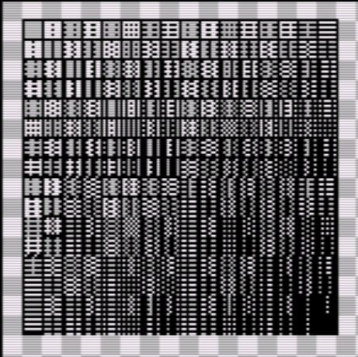
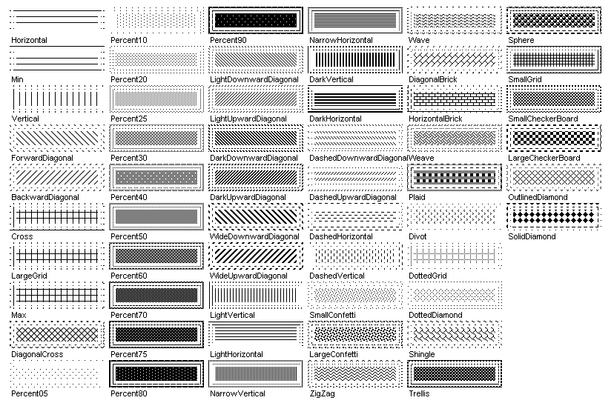

0
16
32
48
64
80
96
112
128
144
160
176
192
208
224
240

 | 0 | 1 | 2 | 3 | 4 | 5 | 6 | 7 | 8 | 9 | 10 | 11 | 12 | 13 | 14 | 15

